Template
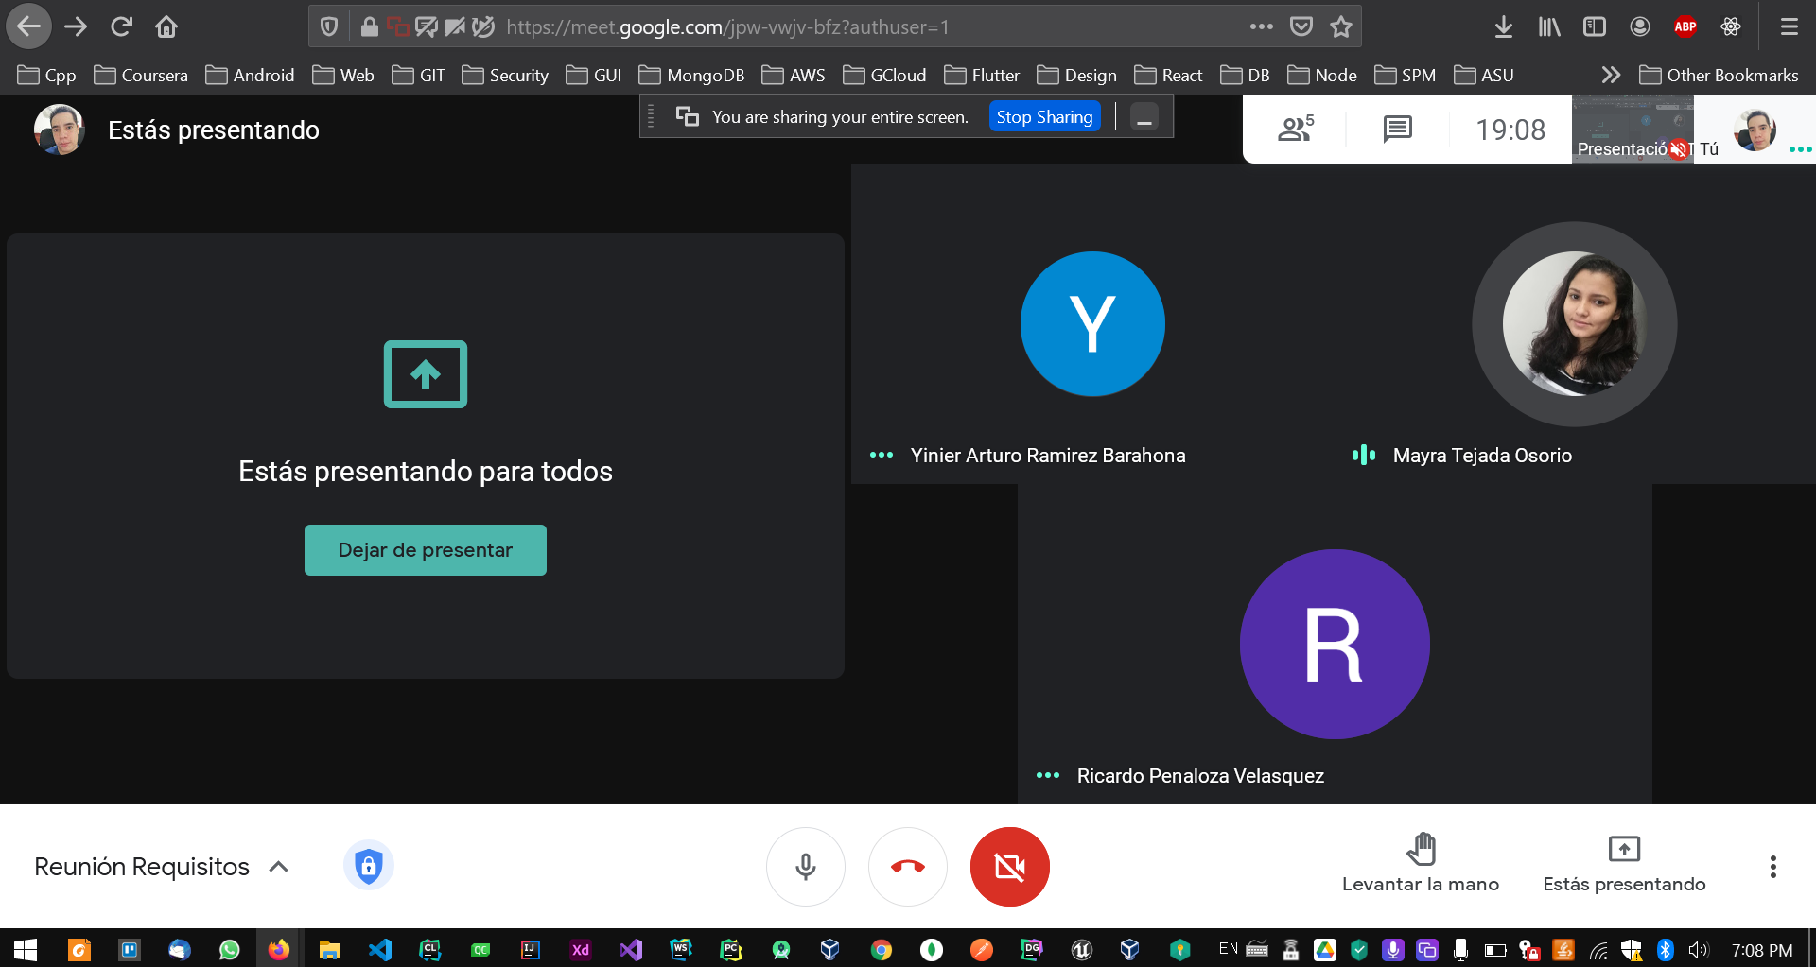
Requirements Engineering 2021 - 1
Juan David Mejia Ardila | Mayra Patricia Tejada Osorio | Yinier Arturo Ramirez Barahona | Ricardo Penaloza Velasquez
Activity Name | Traceability table |  | ID: #T1
Assigned Member | Everyone
Last Updated | 25 - February - 2021 7pm
Description | Bitacora 1

Proxima Reunion | Sabado en la tarde

 | Mayra | Juan | Ricardo | Yinier
Tarea | 40 primeros minutos de la presentacion de grissa | Buscar los papers y mandarselos | mitad 40 minutos de la presentacion de grissa | 40 primeros minutos de la presentacion de grissa
Tarea | Acompanar a la asesoria del profe |  |  | Acompanar a la asesoria del profe

